安全區怪物
上半身樹人
關鍵詞：被塵封的故事-恩特·利
下上半身扎根土裏，給人一看就不會移動的感覺
關鍵詞：明末：淵虛之羽-重生樹妖
開圖人物 | 說明 | 人物示意圖 | 資質 | 武器說明 | 武器示意圖 | Avatar | Combine(一整組) | Face(臉型) | Hair(髮型) | Expression(表情) | Body(身體) | Weapon(武器)
古城安全區怪物 | 死後會產生安全區，方便玩家打古城boss。不會移動，方便玩家估計安全區大致位置。 | 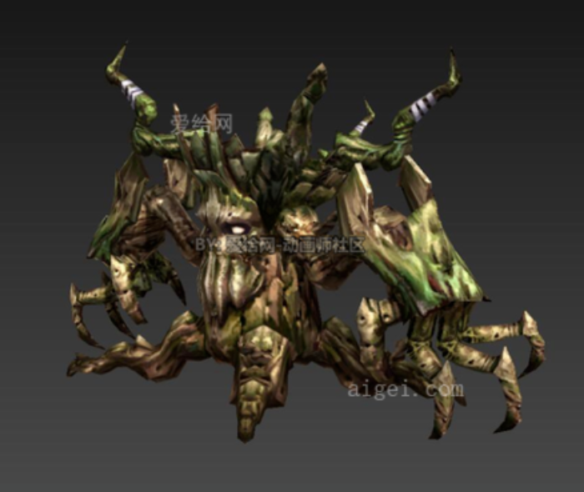 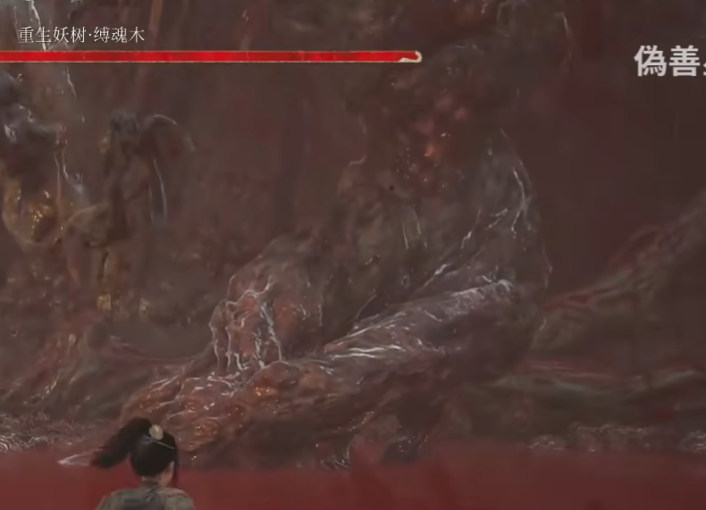 | 區域王 | 無 | 無 |  | 要一整組 | X | X | X | X | X

動作
施法者
施法者
施法者
施法者
施法者
180°
600CM
施法者
300CM
一個小圓的範圍
骨架與動作名稱 | Avatar | 開圖動作名稱 | 攻擊狀態說明(技能描述) | 技能範圍參考 | 技能演出故事 | 技能給我方或敵方效果 | 有無詠唱 蓄力或運功 | HIT數 | 動作示意圖 | 武器 | 動作長度(預估)
古城安全區怪物 技能1 |  |  | 攻擊簡述：揮一下左邊樹手，再揮右邊樹手 後手：正常回到戰鬥待機即可。 範圍：前方扇形 是否位移：無位移 | 紅線為技能傷害範圍 | 簡單的攻擊 |  | 無 | 1 |  | 無 | 2S
古城安全區怪物 技能2 |  |  | 攻擊簡述：雙手伸進土裏，地上數個小圓向上長出纏繞的藤蔓 後手：正常回到戰鬥待機即可。 範圍：施法者周圍數個小圓 是否位移：無位移 | 綠線為技能傷害範圍 | 簡單的攻擊 | 1禁錮 | 無 | 1 |  | 無 | 3S
施法者
施法者
150CM
一個小圓的範圍
擡高彎曲的手
兩手伸直
古城安全區怪物 技能3 |  |  | 攻擊簡述：擡高兩隻彎曲樹手，然後用力伸直向上，同時地上小圓很多尖刺枝幹破土而出 後手：正常回到戰鬥待機即可。 範圍：施法者周圍數個小圓 是否位移：無位移 | 綠線為技能傷害範圍 | 簡單的攻擊 |  | 無 | 1 | 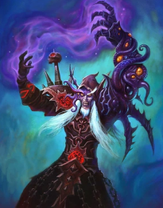  | 無 | 2s
施法者
施法者
古城安全區怪物 死亡動作 |  |  | 比較特殊，死亡後會產安全區，需要特別一點的死亡動作 一邊抖動拉伸身體，一邊變成粒子元素化

特效
身體冒綠光
顔色墨綠一點
生長纏繞藤蔓
顔色墨綠一點
編號 | 分類 | 特效說明 | 特效參考圖(重精不重多) | 掛載部位 | loop | 備註 | 優先 | 申請者 | 美術確認 | 窗口確認 | 申請者確認
古城安全區怪物 技能2 |  | 施法者身體有綠光 | 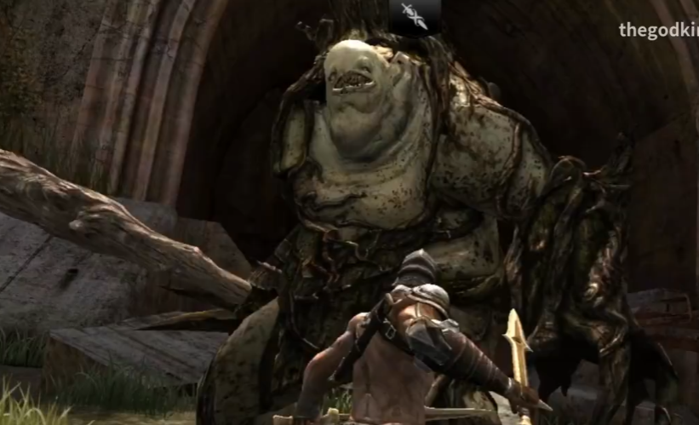 | 身體中心地板 | N
古城安全區怪物 技能2 |  | 攻擊範圍地板有纏繞藤蔓冒出 |  | 地板 | N
生長尖刺枝條
顔色墨綠一點
古城安全區怪物 技能3 |  | 攻擊範圍地板有尖刺枝條 |  | 地板 | N
變成金光向四周消散
安全區金色
古城安全區怪物 死亡動作 |  | 變成金光向四周消散，金光和安全區的金色一樣 | 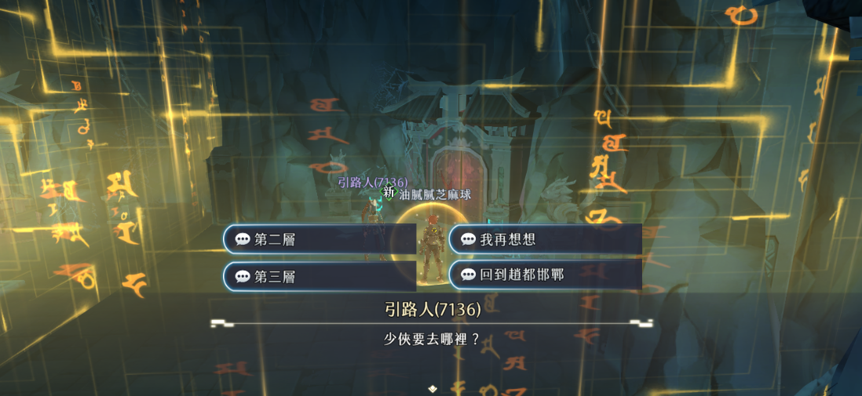 |  | N

